Feld Dokumentation
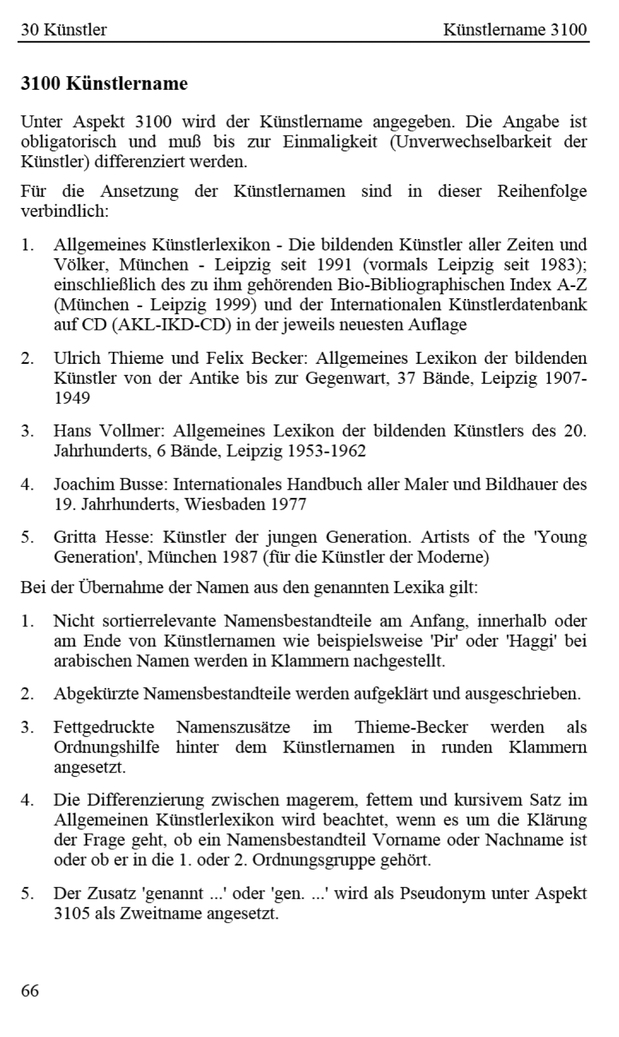
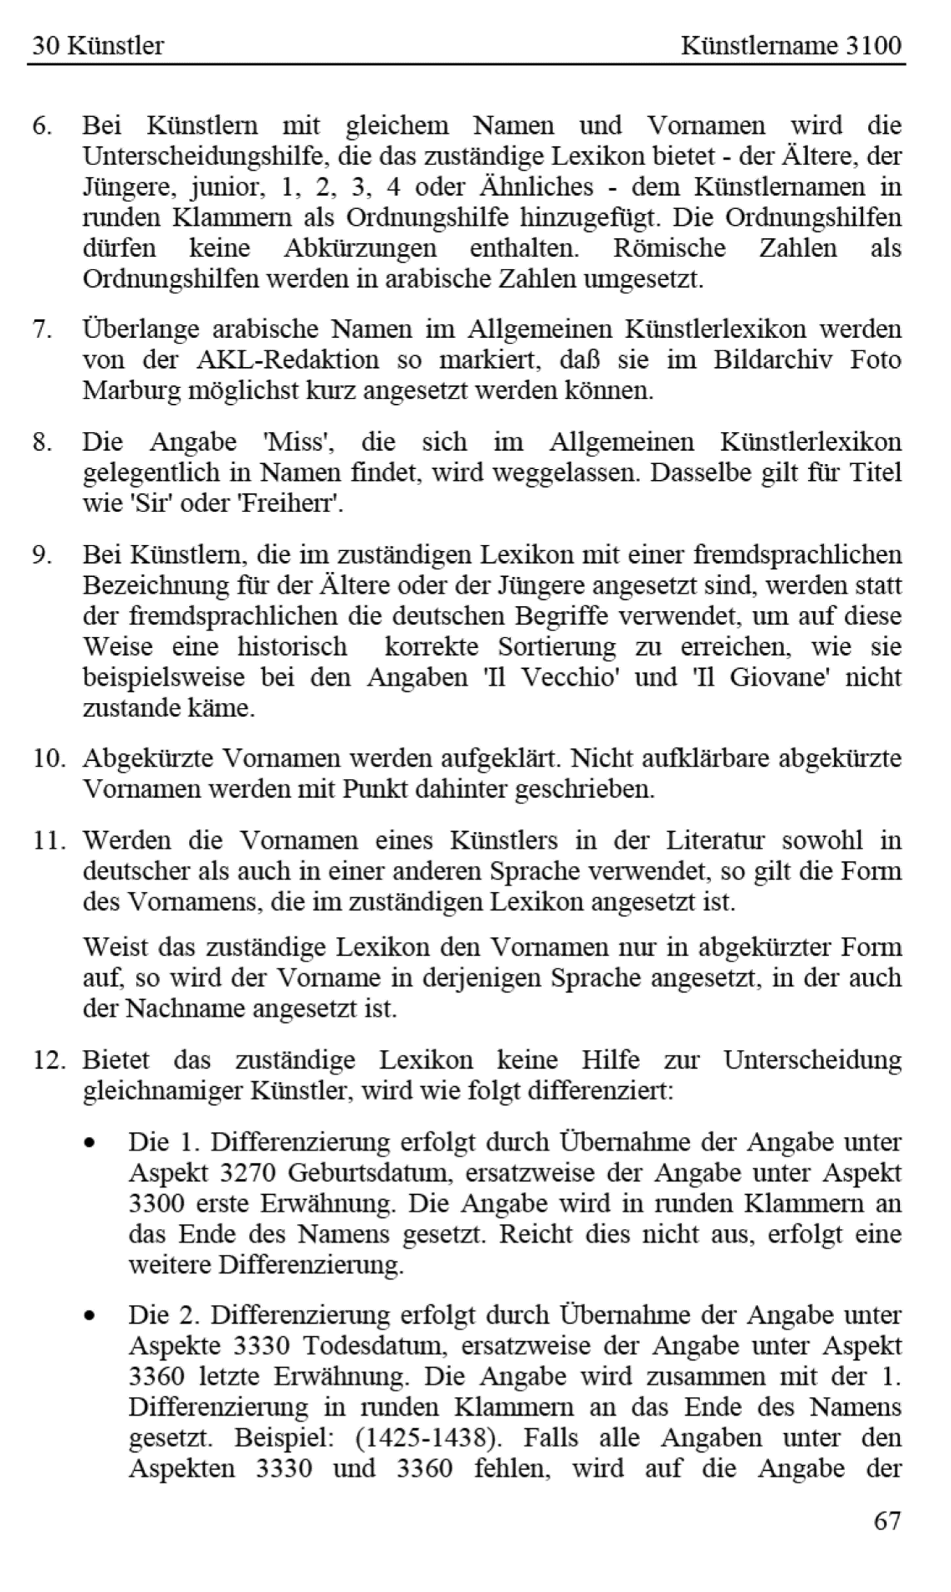
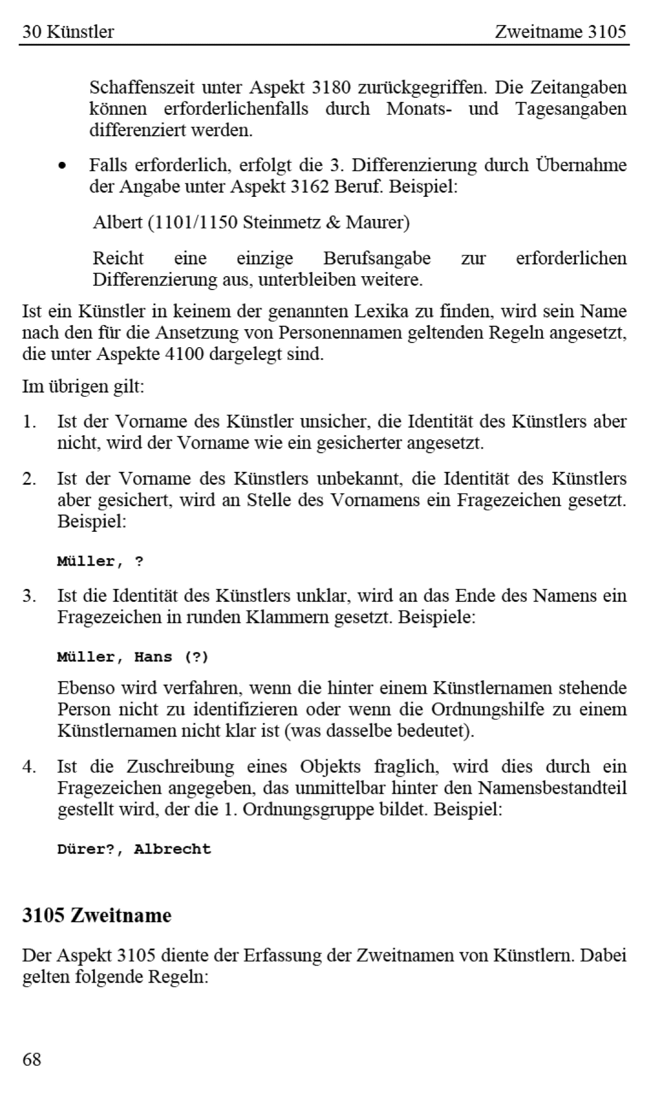
Beispiel:
<kue xmlns:xs="http://www.w3.org/2001/XMLSchema" xmlns:fm="http://www.fotomarburg.de/xslt" lvl="1"> <Status>published-private</Status> <labelId>Müller, Johann Lorenz</labelId> <a3000>00009001</a3000> <a30gn>http://vocab.getty.edu/ulan/500043176</a30gn> <a30gn>http://d-nb.info/gnd/tp/142726788</a30gn> <a3100>Müller, Johann Lorenz</a3100> <a31nn>Johann Lorenz Müller</a31nn> <a3140>m</a3140> <a3160>Bürgertum</a3160> <a3162>Maler</a3162> <a3180>1616-1667</a3180> <a3189>gemeinfrei</a3189> <a3200>Deutschland</a3200> <a3248>deutsch</a3248> <a3270>1601</a3270> <a3290>Frankfurt (Main)</a3290> <a3330>1667</a3330> <a3350>Frankfurt (Main)</a3350> </kue>

